상품제안서
미니필 수정테이프(벌크) | 상품코드: S04676

 |  |  |  |  |  |  | 02-713-8555 | www.synergygift.co.kr
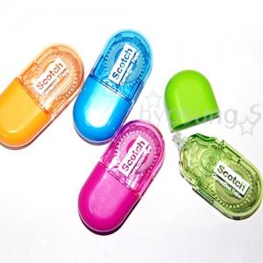

【상세/제작정보】 | - 인쇄 1도 포함가격입니다. - 인쇄 1도 추가시 50원 - OPP포장 : 40원 / 종이케이스 : 100원 - 포장 추가 금액은 1000개 기준입니다. - 선물 포장 100원 추가 / 택배비 별도

【인쇄/포장옵션】 | 실크 / 별도문의

【공급단가】 | 수량 | 300~ | 1,000~ | 2,000~ | 3,000~ | 5,000~
*VAT별도 | 단가 | 1,490원 | 1,430원 | 1,380원 | 1,320원 | 1,290원

【상품 URL】 | https://www.synergygift.co.kr:443/src/goods_detail.php?gdno=4390

